ESTANDARES
 | PROTOCOLOS


EIA | Energy Information Administration | ESTANDARES ABIERTOS
IETF (Corto plazo) | Internet Engineering Task Force - es una organización internacional abierta de normalización, que tiene como objetivos el contribuir a la ingeniería de Internet, actuando en diversas áreas, como transporte, encaminamiento
IRTF (Largo Plazo)
IANA | Internet Assigned Numbers Authority (cuyo acrónimo es IANA) es la entidad que supervisa la asignación global de direcciones IP, sistemas autónomos, servidores raíz de nombres de dominio DNS y otros recursos relativos a los protocolos de Internet. Actualmente es un departamento operado por ICANN.
IEEE | Institute of Electrical and Electronics Engineers | ESTANDARES DE INTERNET
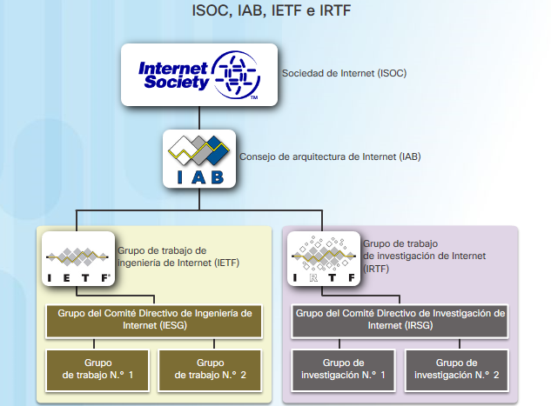
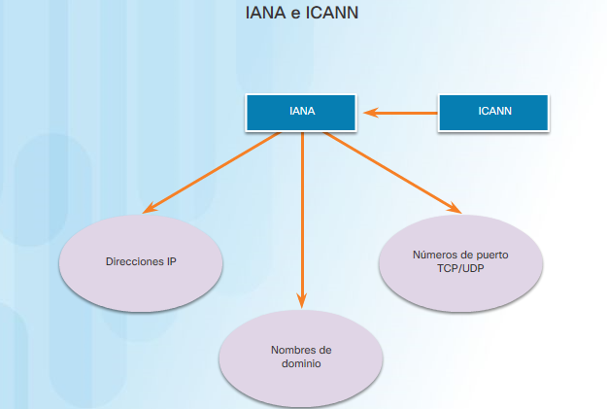
ICANN | Internet Corporation for Assigned Names and Numbers- ICANN es una organización que opera a nivel multinacional/internacional y es la responsable de asignar las direcciones del protocolo IP, de los identificadores de protocolo, de las funciones de gestión del sistema de dominio y de la administración del sistema de servidores raíz.
ITU | International Telecommunication Union (ITU) es responsable de la estandarización, coordinación y desarrollo de infraestructuras de telecomunicaciones internacionales.
TIA | La “Asociación de la Industria de Telecomunicaciones” (en inglés: Telecommunications Industry Association, conocida por sus siglas: TIA) es una asociación comercial de los Estados Unidos, que representa casi 600 compañías o empresas.
ISOC | Internet Society
IAB | Internet Architecture Board
ISO | International Organization for Standardization

 | IEE
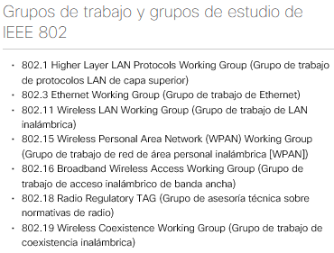
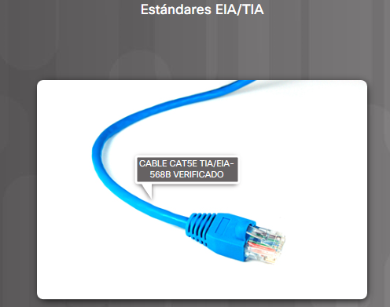

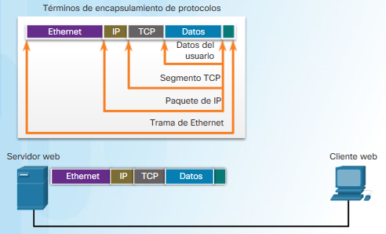

 | CAPAS
 | Los protocolos que forman la suite de protocolos TCP/IP pueden describirse en términos del modelo de referencia OSI. En el modelo OSI, la capa de acceso a la red y la capa de aplicación del modelo TCP/IP están subdivididas para describir funciones discretas que deben producirse en estas capas.
Capa 1 y 2 | En la capa de acceso a la red, la suite de protocolos TCP/IP no especifica qué protocolos se deben utilizar cuando se transmite por un medio físico, sino que solo describe la transferencia desde la capa de Internet hacia los protocolos de red física. Las capas 1 y 2 de OSI tratan los procedimientos necesarios para acceder a los medios y las maneras físicas de enviar datos a través de una red.
Capa 3 y 4 | Como se muestra en la ilustración, los paralelismos fundamentales entre los dos modelos de red se producen en las capas 3 y 4 de OSI. La capa 3 de OSI, la capa de red, se utiliza casi universalmente para describir el alcance de los procesos que ocurren en todas las redes de datos para dirigir y enrutar mensajes a través de una internetwork. IP es el protocolo de la suite TCP/IP que incluye la funcionalidad descrita en la capa 3 de OSI.
Capa 4 | La capa 4, la capa de transporte del modelo OSI, describe los servicios y las funciones generales que proporcionan la entrega ordenada y confiable de datos entre los hosts de origen y de destino. Estas funciones incluyen acuse de recibo, recuperación de errores y secuenciamiento. En esta capa, los protocolos TCP/IP, el protocolo TCP y el protocolo de datagramas del usuario (UDP) proporcionan la funcionalidad necesaria.
Capa 5, 6 y 7 | La capa de aplicación de TCP/IP incluye un número de protocolos que proporciona funcionalidad específica a una variedad de aplicaciones de usuario final. Las capas 5, 6 y 7 del modelo OSI se utilizan como referencias para proveedores y desarrolladores de software de aplicación para fabricar productos que funcionan en redes.

 | PDU
 | La forma que adopta una porción de datos en cualquier capa se denomina “unidad de datos del protocolo (PDU)”. Durante la encapsulación, cada capa encapsula las PDU que recibe de la capa inferior de acuerdo con el protocolo que se utiliza.
 | En cada etapa del proceso, una PDU tiene un nombre distinto para reflejar sus nuevas funciones. Aunque no existe una convención universal de nomenclatura para las PDU, en este curso se denominan de acuerdo con los protocolos de la suite TCP/IP, como se muestra en la ilustración:
 | 5,6y7 - Datos: término general para la PDU que se utiliza en la capa de aplicación.
 | 4 - Segmento: PDU de la capa de transporte.
 | 3 - Paquete: PDU de la capa de red
 | 2 - Trama: PDU de la capa de enlace de datos
 | 1 - Bits: PDU de la capa física que se utiliza cuando se transmiten datos físicamente por el medio

 | Flujo de encapsulamiento
 | Cuando se envían mensajes en una red, el stack de protocolos de un host opera desde las capas superiores hacia las capas inferiores. En el ejemplo del servidor Web podemos utilizar el modelo TCP/IP para ilustrar el proceso de envío de una página Web HTML a un cliente.
 | El protocolo de capa de aplicación, HTTP, comienza el proceso entregando los datos de la página Web con formato HTML a la capa de transporte.
 | Allí, los datos de aplicación se dividen en segmentos de TCP. A cada segmento de TCP se le otorga una etiqueta, denominada encabezado, que contiene información sobre qué procesos que se ejecutan en la computadora de destino deben recibir el mensaje. También contiene la información que permite que el proceso de destino rearme los datos en su formato original.
 | La capa de transporte encapsula los datos HTML de la página Web dentro del segmento y los envía a la capa de Internet, donde se implementa el protocolo IP. Aquí, el segmento de TCP se encapsula en su totalidad dentro de un paquete IP que agrega otro rótulo denominado encabezado IP. El encabezado IP contiene las direcciones IP de host de origen y de destino, como también la información necesaria para entregar el paquete a su proceso de destino correspondiente.
 | A continuación, el paquete IP se envía a la capa de acceso a la red, donde se encapsula dentro de un encabezado de trama y un tráiler. Cada encabezado de trama contiene una dirección física de origen y de destino. La dirección física identifica de forma exclusiva los dispositivos en la red local. El tráiler contiene información de verificación de errores.
 | Por último, los bits se codifican en el medio mediante la tarjeta de interfaz de red (NIC) del servidor. Haga clic en el botón Reproducir de la ilustración para ver el proceso de encapsulación.

 | La capa de transporte segmenta los datos de usuario, la capa de red los coloca en paquetes, y la capa de enlace de datos los encapsula en forma de trama.
 | • La capa física codifica las tramas y crea las señales eléctricas, ópticas o de ondas de radio que representan los bits en cada trama.
 | • Luego, estas señales se envían por los medios una a la vez.
 | • La capa física del nodo de destino recupera estas señales individuales de los medios, las restaura a sus representaciones en bits y pasa los bits a la capa de enlace de datos en forma de trama completa.
 | Direcciones MAC e IP
 | Ahora debe estar claro que para enviar datos a otro host en la misma LAN, el host de origen debe conocer tanto la dirección física como la dirección lógica del host de destino. Una vez que se conocen estas direcciones, puede crear una trama y enviarla a través de los medios de red. El host de origen puede obtener la dirección IP de destino de diversas maneras. Por ejemplo, puede descubrir la dirección IP mediante el uso del sistema de nombres de dominios (DNS), o puede conocer la dirección IP de destino porque la dirección se introduce en la aplicación en forma manual, como cuando un usuario especifica la dirección IP de un servidor FTP de destino. Sin embargo, ¿cómo determina un host la dirección MAC de Ethernet de otro dispositivo?
 | La mayoría de las aplicaciones de red dependen de la dirección IP lógica del destino para identificar la ubicación de los hosts entre los que se produce la comunicación. Se requiere la dirección MAC de enlace de datos para enviar el paquete IP encapsulado dentro de la trama de Ethernet a través de la red hasta el destino.
 | El host emisor utiliza un protocolo denominado “protocolo de resolución de direcciones” (ARP) para descubrir la dirección MAC de cualquiera de los hosts de la misma red local. El host emisor envía un mensaje de solicitud de ARP a toda la LAN. La solicitud de ARP es un mensaje de broadcast. La solicitud de ARP contiene la dirección IP del dispositivo de destino. Cada dispositivo en la LAN examina la solicitud de ARP para ver si contiene su propia dirección IP. Solamente el dispositivo con la dirección IP contenida en la solicitud de ARP responde con una respuesta de ARP. La respuesta de ARP incluye la dirección MAC asociada con la dirección IP en la solicitud de ARP.

 | El método que utilizan los hosts para enviar mensajes a un destino en una red remota difiere de la manera en la que envían mensajes a un destino en la misma red local. Cuando un host necesita enviar un mensaje a otro host ubicado en la misma red, reenvía el mensaje de manera directa. El host utiliza el ARP para determinar la dirección MAC del host de destino. Incluye la dirección IP de destino dentro del encabezado del paquete y encapsula el paquete en una trama que contiene la dirección MAC del destino y lo reenvía.
 | Cuando un host necesita enviar un mensaje a una red remota, debe utilizar el router, también conocido como “gateway predeterminado”. El gateway predeterminado es la dirección IP de una interfaz de un router en la misma red que el host emisor.
 | Es importante que en cada host de la red local se configure la dirección de gateway predeterminado. Si no se define ninguna dirección de gateway predeterminado en la configuración de TCP/IP del host, o si se especifica un gateway predeterminado incorrecto, no se podrán entregar los mensajes dirigidos a hosts de redes remotas.
 | En la ilustración, los hosts en la LAN utilizan R1 como el gateway predeterminado con la dirección 192.168.1.1 establecida en la configuración de TCP/IP. Si el destino de una PDU se encuentra en una red IP distinta, los hosts envían las PDU al gateway predeterminado en el router para su posterior transmisión.

 | ¿Cómo hace el dispositivo emisor para determinar la dirección MAC del router?
 | Cada dispositivo conoce la dirección IP del router a través de la dirección de gateway predeterminado definida en la configuración de TCP/IP. La dirección de gateway predeterminado es la dirección de la interfaz del router conectado a la misma red local que el dispositivo de origen. Todos los dispositivos de la red local utilizan la dirección de gateway predeterminado para enviar mensajes al router. Una vez que el host conoce la dirección IP del gateway predeterminado, puede utilizar ARP para determinar la dirección MAC de ese gateway predeterminado. La dirección MAC del gateway predeterminado entonces se coloca en la trama.

Modelos de red
 |  | OSI |  | TCP/IP
 |  |  |  | Define una colección de protocolos que permiten la comunicación entre las computadoras. Asimismo define los detalles de cada uno de esos protocolos en documentos denominados Peticiones de Comentarios (Request for Comments)

Capas
 | Empaquetamiento. Protocolo PDU |  |  |  | Protocolos de ejemplo | Empaquetamiento | Empaquetamiento. Protocolo PDU
Interactúa entre la red y el software de aplicación. También incluye servicios de autentificación. | L7H | Aplicación | 7 | Aplicación | DNS (Sistema de nombres) BOOTP, DHCP (Configuración de host) SMTP, POP, IMAP(Correo electrónico) FTP, TFTP(Transferencia de archivos) HTTP (Web), TP, POP3, VoIP, SNMP, Telnet | DATOS | L7PDU (Layer 7 PDU) |  |  |  |  |  | Firewall, sistema de detección de intrusos | La capa de Aplicación no define la aplicación en si, sino los servicios que las aplicaciones necesitan, como la capacidad de transferir un archivo en el caso de HTTP. En resumen la capa de aplicación proporciona una interfaz entre el software que se está ejecutando en una computadora y la propia red.
Define el formato y la organización de los datos. Incluye cifrado | L6H | Presentación | 6 |  |  | DATOS | L6PDU (Layer 6 PDU)
Establece y mantiene los flujos bidireccionales de extremo a extremo entre los puntos finales. Incluye la gestión de los flujos de transacción | L5H | Sesión | 5 |  |  | DATOS | L5PDU (Layer 5 PDU) |  |  |  | Datos
Proporciona diversos servicios entre dos computadoras host, incluyendo el establecimiento de la conexión y la terminación, el control de flujo, la recuperación ante errores y la segmentación de los bloques de datos grandes en partes más pequeñas para su transmisión. | L4H | Transporte | 4 | Transporte | TCP, UDP | Segmento | L4PDU (Layer 4 PDU) |  |  | TCP | Datos
Direccionamiento lógico, enrutamiento y determinación de la ruta | L3H | Red | 3 | Capa Internetwork Internet ARP(Encuentra la dirección MAC), DNS (Encuentra la dirección IP), DHCP | IP, NAT, ICMP(Compatibilidad con IP), OSPF, EIGRP(Protocolos de enrutamiento) | Paquete | L3PDU (Layer 3 PDU) |  | IP | TCP | Datos |  | Router
Formatea los datos en tramas apropiadas para su transmisión por algún medio físico. Define reglas para cuando el medio puede utilizarse. Define los medios por los que reconocer los errores de transmisión | L2H | Enlace de datos | 2 | Acceso a la Red | ETHERNET 802.11(LAN inalámbrica) Ethernet (IEEE 802,3), HDLC, Frame Relay, PPP | Trama | L2PDU (Layer 2PDU) | CE | IP | TCP | Datos | IE | Switch LAN, punto de acceso inalámbrico, módem por cable, módem DSL | Formatea los datos en tramas apropiadas para su transmisión por algún medio físico. Define reglas para cuando el medio puede utilizarse. Define los medios por los que reconocer errores de transmisión. | ARP, Controladores de interfaz
Define los detalles eléctricos, ópticos, de cableado, de los conectores y de procedimiento necesarios para la transmisión de los bits, representando como alguna fomra de energía que atraviesa un medio físico. |  | Física | 1 |  | ETHERNET 802.11(LAN inalámbrica) RJ-45, EIA/TIA-232, V.35, Ethernet (IEEE 802.3) | Bits |  |  |  |  |  |  | Hub LAN, repetidor | Define los detalles eléctricos, ópticos, de cableado, de los conectores y de procedimiento necesarios para la transmisión de los bits, representados como alguna forma de energía que atraviesa un medio físico.

 | Cada capa proporciona un servicio a la capa que tiene encima
 | TCP (CAPA 4 OSI) proporciona a los protocolos de aplicación una característica de recuperación ante fallos mediante acuse de recibo
 | CE es la cabecera del enlace
 | IE es la información final del enlace

 | Interacciones
 | EN LA MISMA CAPA EN COMPUTADORAS DIFERENTES
 | EN LA CAPA ADYACENTE DE LA MISMA COMPUTADORA

 | Encapsulamiento
 | Los terminos segmento, paquete y trama se refieren a las cabeceras y, posiblemente a las informaciones finales definidas por cada capa particular, y a los datos encapsulados siguen a la cabecera.
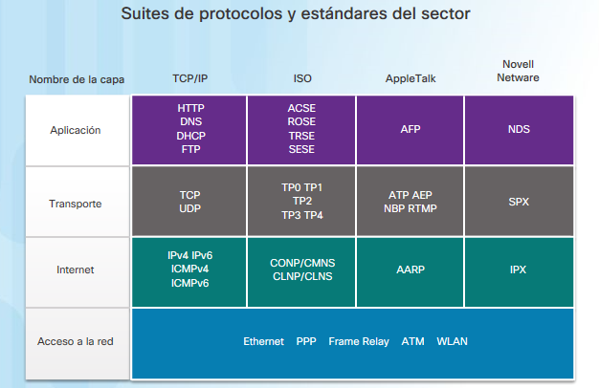
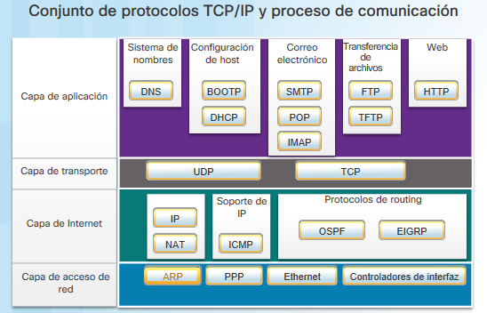

 | PROTOCOLO | DESCRIPCIÓN
 | DNS | Sistema de nombres de dominio (o servicio) - Traduce los nombres de dominio tales como cisco.com a dirección IP
 | BOOTP | Protocolo Bootstrap - Habilita una estación de trabajo sin disco para descubrir su propia dirección IP, la dirección IP de un servidor BOOTP en la red y un archivo que debe cargarse en la memoria para iniciar la máquina. DHCP reemplaza a BOOTP
 | DHCP | Protocolo de configuración de host - Asigna direcciones IP de manera dinámica a estaciones de clientes cuando se inicia, y permite que las direcciones vuelvan a utilizarse cuando ya no se necesitan.
 | SMTP | Protocolo simple de transferencia de correo - Permite que los clientes envien un correo electrónico a un servidor de correo y permite que los servidores envien un correo electrónico a otros servidores.
 | POP | Protocolo de oficina de correos, versión 3 (POP3) - Permite que los clientes recuperen un correo electrónico de un servidor de correo y descarga correo electrónico desde el servidor de correo al escritorio.
 | IMAP | Protocolo de acdeso a mensajes de Internet - Permite que los clientes accedan a correos electrónicos almacenados en un servidor de correo y mantiene el correo electrónico en el servidor.
 | FTP | Protocolo de transferencia de archivos - Establece las reglas que permiten a un usuario en un host acceder y transferir archivos hacia y desde otro host en una red. Un protocolo confiable de entrega de archivos, orientado a la conexión y que requiere acuse de recibo.
 | TFTP | Protocolo trivial de transferencia de archivos - Un protocolo trivial de transferencia de archivos sin conexión. Un protocolo de entrega de archivos sin acuse de recibo de grandes esfuerzos. Utiliza menos sobrecarga que FTP
 | HTTP | Protocolo de tranferencia de hipertexto - Conjunto de reglas para intercambiar texto, imágenes gráficas, sonido, video y otros archivos multimedia en la World Wide Web.
 | UDP | Protocolo de datagramas de usuario - Habilita un proceso que se ejecuta en un host para enviar paquetes a un proceso que se ejecuta en otro host. No confirma la transferencia correcta de datagramas.
 | TCP | Protocolo de control de transmisión - Permite la comunicación confiable entre los procesos que se ejecutan en hosts independientes. Transmisiones confiables con acuse de recibo que confirman el envío correcto.
 | IP | Protocolo de Internet - Recibe segmentos de mensajes de la capa de transporte. Dispone mensajes en paquetes. Direcciona paquetes para la entrega completa a través de una internetwork.
 | NAT | Traducción de direcciones de redes - Traduce las direcciones IP desde una red privada a direcciones IP públicas de forma global.
 | ICMP | Protocolo de mensajes de control de Internet - Proporciona comentarios desde un host de destino a un host de origen con respecto a los errores en la entrega de paquetes.
 | OSPF | Open Shortest Path First - Protocolo de enrutamiento de link-state. Diseño jerárquico basado en áreas. Protocolo de enrutamiento interior de estándar abierto.
 | EIGRP | Protocolo de enrutamiento de gateway interior mejorado - Protocolo de enrutamiento exclusivo de Cisco. Utiliza la métrica compuesta según el ancho de banda, el retraso, la carga y la confiabilidad.
 | ARP | Protocolo de resolución de direcciones - Proporciona la asignación de direcciones dinámicas entre una dirección IP y una dirección de hardware.
 | PPP | Protocolo punto a punto - Proporciona un medio de encapsulamiento de paquetes para transferencia a través de un enlace serial.
 | Ethernet | Ethernet - Define las reglas para conectar y señalizar estándares de la capa de acceso a la red.
 | Controladores de interfaz | Controlador de interfaz - Proporciona instrucciones a la máquina para el control de una interfaz específica en un dispositivo de red.

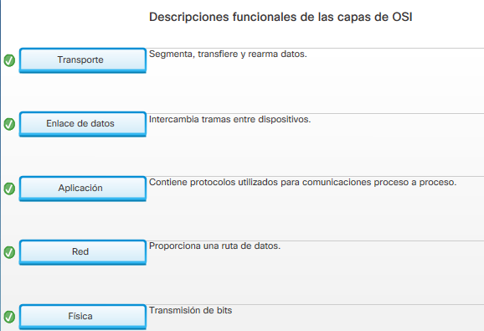
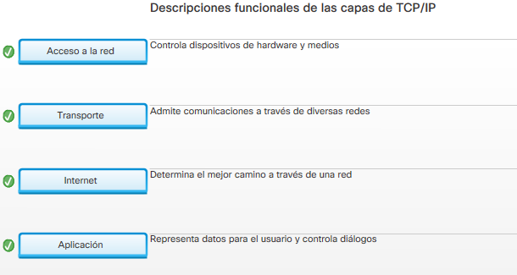

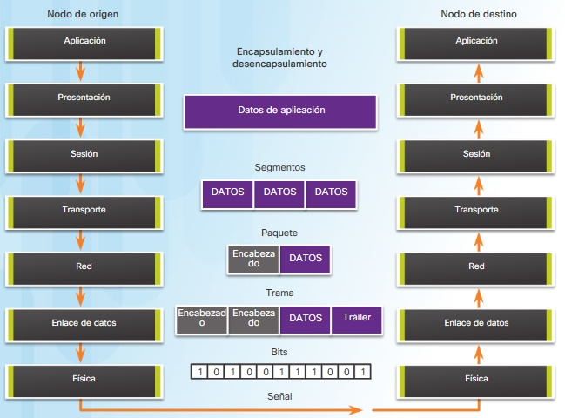

CAPA 2
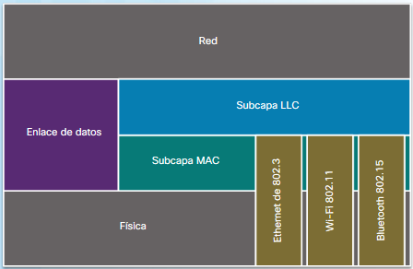

 |  |  |  |  | Control de enlace lógico (LLC): esta subcapa superior se comunica con la capa de red. Coloca en la trama información que identifica qué protocolo de capa de red se utiliza para la trama. Esta información permite que varios protocolos de la Capa 3, tales como IPv4 e IPv6, utilicen la misma interfaz de red y los mismos medios.

 |  |  |  |  | Control de acceso al medio (MAC): se trata de la subcapa inferior, que define los procesos de acceso al medio que realiza el hardware. Proporciona direccionamiento de la capa de enlace de datos y acceso a varias tecnologías de red.

